상품제안서
엘리스 접이식 헤어 드라이어 250d | 상품코드: F32207

 |  |  |  |  |  |  | 02-412-0044 | www.easy1.co.kr
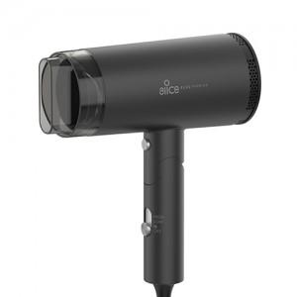

【상세/제작정보】 | 택배1BOX 20개입(6000원)

【인쇄/포장옵션】 | 레이저, 스티커 / 포장지포장

【공급단가】 | 수량 | 30~ | 50~ | 100~ | 300~ | 500~
*VAT별도 | 단가 | 19,800원 | 19,470원 | 18,970원 | 18,640원 | 18,150원

【상품 URL】 | https://dev.easy1.co.kr:443/src/goods_detail.php?gdno=32207

